TRIO CROCANTE
VOLTAR
 | 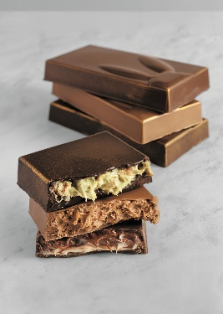 TRIO CROCANTE Caramelo Crocante

CASCA
 |  | Gramas | R$/Kg | Custo
 | Carat +Sabor Caramelo | 200 | R$ 40.79 | R$ 8.16

 | TOTAL CASCA | 200 |  | R$ 8.16

RECHEIO
 |  | Gramas | R$/Kg | Custo
 | Carat Decorcrem | 150 | R$ 47.68 | R$ 7.15
 | Cereal de flocos de milho açucarados | 25 | R$ 32.37 | R$ 0.81

 | TOTAL DO RECHEIO | 175 |  | R$ 7.96

DECORAÇÃO/COBERTURA
 |  | Gramas | R$/Kg | Custo
 | Corante em pó dourado | 1 | R$ 1,798.00 | R$ 0.90
 |  |  |  | R$ 0.00
 |  |  |  | R$ 0.00
 |  |  |  | R$ 0.00
 |  |  |  | R$ 0.00
 |  |  |  | R$ 0.00
 | TOTAL DA DECORAÇÃO | 1 |  | R$ 0.90

CUSTO DA RECEITA |  |  | Gramas | Custo Massa
MASSA TOTAL + RECHEIO + COBERTURA |  |  | 376 | R$ 17.02
MASSA + RECHEIO - C/ QUEBRA QUEBRA |  | 0% | 375 | R$ 17.02
PESO UNITÁRIO EM GRAMAS |  |  | 350.00
UNIDADES DA RECEITA |  |  | 1
CUSTO UNITÁRIO DA RECEITA S/ EMBALAGEM |  |  | R$ 17.02
CUSTO KG DA RECEITA S/ EMBALAGEM |  |  | R$ 48.62
MARK-UP PREÇO CONSUMIDOR |  |  | 100%
PREÇO CONSUMIDOR |  |  | R$ 34.04

MODO DE PREPARO DA RECEITA

1ª Etapa - Massa:
Derreta o Carat +Sabor Caramelo conforme as instruções da embalagem. Aplique o produto derretido no molde de barra, garantindo cobertura uniforme. Leve à refrigeração até ocorrer a cristalização completa.

2ª Etapa - Recheio:
Em um bowl, misture o Carat Decorcrem Caramelo com os flocos de milho açucarados até obter uma textura homogênea. Preencha o molde com essa mistura, formando o recheio. Sele a barra aplicando uma camada de Carat +Sabor Caramelo derretido sobre o recheio. Refrigere novamente até a cristalização total.

3ª Etapa - Cobertura:
Desenforme cuidadosamente e finalize aplicando o corante dourado em pó com auxílio de um pincel macio para dar acabamento decorativo.

BOLO DE CHOCO E BRIGADEIRO
VOLTAR
 | BOLO DE CHOCOLATE COM BRIGADEIRO

MASSA
 |  | Gramas | R$/Kg | Custo
 | Satin Creme Cake Chocolate | 200 | R$ 28.01 | R$ 5.60
 | Ovos | 90 | R$ 13.77 | R$ 1.24
 | Óleo | 40 | R$ 9.28 | R$ 0.37
 | Água ambiente | 60 | R$ 0.00 | R$ 0.00
 | Calda Dulcerío | 120 | R$ 22.37 | R$ 2.68

 | TOTAL DA MASSA | 510 |  | R$ 9.90

RECHEIO
 |  | Gramas | R$/Kg | Custo
 | Deli Brigadeiro | 300 | R$ 40.63 | R$ 12.19
 |  |  | R$ 0.00 | R$ 0.00
 | TOTAL DO RECHEIO | 300 |  | R$ 12.19

COBERTURA - Ganache Meio Amargo
 |  | Gramas | R$/Kg | Custo
 | Chocolanté Ao Leite | 230 | R$ 83.31 | R$ 19.16
 | Chocolanté Meio Amargo | 119 | R$ 83.65 | R$ 9.95
 | Chantypak | 238 | R$ 18.19 | R$ 4.33
 | Manteiga | 70 | R$ 59.50 | R$ 4.17
 | Glucose | 42 | R$ 29.96 | R$ 1.26
 |  |  |  | R$ 0.00
 | TOTAL DA DECORAÇÃO | 699 |  | R$ 38.87

DECORAÇÃO/COBERTURA - Ganache verde
 |  | Gramas | R$/Kg | Custo
 | Carat +Sabor Branco | 500 | R$ 49.90 | R$ 24.95
 | Chantypak | 150 | R$ 18.19 | R$ 2.73
 | Corante verde para chocolate | 2 | R$ 599.17 | R$ 1.20

 | TOTAL DA DECORAÇÃO | 652 |  | R$ 28.88

DECORAÇÃO/COBERTURA - Coelhos
 |  | Gramas | R$/Kg | Custo
 | Carat +Sabor Branco | 500 | R$ 49.90 | R$ 24.95
 | Corantes coloridos para chocolate | 4 | R$ 599.17 | R$ 2.40
 | Confeitos Coloridos | 10 | R$ 19.99 | R$ 0.20

 | TOTAL DA DECORAÇÃO | 514 |  | R$ 27.55

CUSTO DA RECEITA |  |  | Gramas | Custo Massa
MASSA TOTAL + RECHEIO |  |  | 2,675 | R$ 117.38
MASSA C/ QUEBRA QUEBRA |  | 5% | 2,541 | R$ 117.38
PESO UNITÁRIO EM GRAMAS |  |  | 2500.00
UNIDADES DA RECEITA |  |  | 1
CUSTO UNITÁRIO DA RECEITA S/ EMBALAGEM |  |  | R$ 117.38
CUSTO KG DA RECEITA S/ EMBALAGEM |  |  | R$ 46.95
MARK-UP PREÇO CONSUMIDOR |  |  | 100%
PREÇO CONSUMIDOR |  |  | R$ 234.76

MODO DE PREPARO DA RECEITA

1ª Etapa - Massa:
Na batedeira, coloque todos os ingredientes da massa e bata com o batedor raquete por 2 minutos em velocidade média. Transfira para formas de 15 cm, previamente untadas com Destak Spray. Asse em forno lastro pré-aquecido a 180°C por aproximadamente 30 minutos. Deixe esfriar completamente e corte em camadas de 2 cm de espessura. Umedeça cada camada da massa com 40 g de Calda Dulcerío.

2ª Etapa - Recheio:
Sobre cada camada umedecida, aplique 150 g de Recheio Gourmet Brigadeiro.

3ª Etapa - Cobertura:
Ganache meio amargo: Aqueça o Chantypak e a glucose até levantar fervura. Despeje sobre os chocolates (Chocolanté Ao Leite e Chocolanté Meio Amargo) e misture até homogeneizar. Quando atingir 40°C, adicione a manteiga e processe com mixer para obter textura lisa. Leve à refrigeração até atingir consistência cremosa. Ganache verde: Derreta o Carat +Sabor Branco conforme instruções da embalagem. Misture com o Chantypak aquecido e o corante verde, homogeneizando bem. Leve à refrigeração até obter textura cremosa. Decoração: Com o auxílio de uma espátula, cubra e espatule todo o bolo com a Ganache Meio Amargo e com o auxílio de um bico de confeitar, aplique a Ganache Verde no topo do bolo. Derreta o Carat +Sabor Branco conforme instruções da embalagem. Divida em porções, adicione corantes em pó para chocolate e molde em formas de coelhos e ovos. Leve à refrigeração até cristalização completa. Desenforme e aplique sobre o bolo para finalizar.

BOLO CENOURA E BRIGADEIRO
VOLTAR
 | BOLO CENOURA E BRIGADEIRO

MASSA
 |  | Gramas | R$/Kg | Custo
 | Satin Creme Cake Cenoura | 200 | R$ 25.91 | R$ 5.18
 | Ovos | 90 | R$ 13.77 | R$ 1.24
 | Óleo | 40 | R$ 9.28 | R$ 0.37
 | Água | 60 | R$ 0.00 | R$ 0.00
 | Calda Dulcerío | 120 | R$ 22.37 | R$ 2.68

 | TOTAL DA MASSA | 510 |  | R$ 9.48

RECHEIO
 |  | Gramas | R$/Kg | Custo
 | Chocolanté Meio Amargo | 120 | R$ 83.65 | R$ 10.04
 | Leite condensado | 400 | R$ 19.44 | R$ 7.78
 | Creme de leite | 400 | R$ 11.45 | R$ 4.58

 | TOTAL DO RECHEIO | 920 |  | R$ 22.39

DECORAÇÃO/COBERTURA
 |  | Gramas | R$/Kg | Custo
 | Ambiante | 300 | R$ 0.00 | R$ 0.00
 | Manteiga | 100 | R$ 59.50 | R$ 5.95
 | Sal | 1 | R$ 5.19 | R$ 0.01
 | Açúcar refinado | 50 | R$ 3.59 | R$ 0.18
 | Farinha de trigo | 270 | R$ 4.29 | R$ 1.16
 | Ovos | 40 | R$ 13.77 | R$ 0.55
 | Carat +Sabor Branco | 400 | R$ 49.90 | R$ 19.96
 | Confeitos variados | 20 | R$ 19.99 | R$ 0.40

 | TOTAL DA DECORAÇÃO | 1,181 |  | R$ 28.20

CUSTO DA RECEITA |  |  | Gramas | Custo Massa
MASSA TOTAL + RECHEIO |  |  | 2,611 | R$ 60.07
MASSA C/ QUEBRA QUEBRA |  |  | 2,611 | R$ 60.07
PESO UNITÁRIO EM GRAMAS |  |  | 2,500.00
UNIDADES DA RECEITA |  |  | 1
CUSTO UNITÁRIO DA RECEITA S/ EMBALAGEM |  |  | R$ 60.07
CUSTO KG DA RECEITA S/ EMBALAGEM |  |  | R$ 24.03
MARK-UP PREÇO CONSUMIDOR |  |  | 100%
PREÇO CONSUMIDOR |  |  | R$ 120.15

MODO DE PREPARO DA RECEITA

1ª Etapa - Massa:
Na batedeira, coloque todos os ingredientes da massa e bata com o batedor raquete por 2 minutos em velocidade média. Transfira para formas de 15 cm, previamente untadas com Destak Spray. Asse em forno lastro pré-aquecido a 180°C por aproximadamente 30 minutos. Deixe esfriar completamente e corte em camadas de 2 cm de espessura. Umedeça cada camada da massa com 40 g de Calda Dulcerío.

2ª Etapa - Recheio:
Em uma panela, misture leite condensado, creme de leite e Chocolanté Meio Amargo. Cozinhe em fogo médio, mexendo sempre, até atingir ponto de recheio. Transfira para um recipiente, cubra com plástico filme em contato e leve à refrigeração. Após esfriar, aplique 150 g de recheio sobre cada camada previamente umedecida.
...

OVO DUO AVELÃ
VOLTAR
 | OVO DUO AVELÃ

CASCA
 |  | Gramas | R$/Kg | Custo
 | Carat +Sabor Branco | 150 | R$ 49.90 | R$ 7.48

 | TOTAL DA MASSA | 150 |  | R$ 7.48

BOLO DE CHOCOLATE
...

OVO CHOCO CRUNCHY
VOLTAR
 | OVO CHOCO CRUNCHY

CASCA
 |  | Gramas | R$/Kg | Custo
 | Carat +Sabor Meio Amargo | 150 | R$ 16.93 | R$ 2.54

 | TOTAL DA MASSA | 150 |  | R$ 2.54

BOLO DE CHOCOLATE
 |  | Gramas | R$/Kg | Custo
...

COLOMBA DE PISTACHE
VOLTAR
 | COLOMBA DE PISTACHE

MASSA
 |  | Gramas | R$/Kg | Custo
 | Esponja
 | Farinha de trigo | 550 | R$ 4.29 | R$ 2.36
 | Água | 330 | R$ 0.00 | R$ 0.00
 | Fermento biológico fresco | 120 | R$ 17.00 | R$ 2.04

 | Reforço
...

COOKIE NA LATA
VOLTAR
 | COOKIE RECHEADO NA LATA |  | 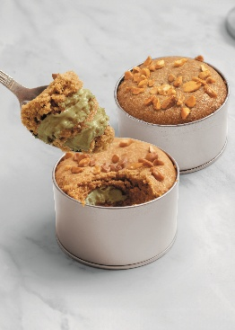

MASSA
 |  | Gramas | R$/Kg | Custo
 | Manteiga | 150 | R$ 59.50 | R$ 8.92
 | Açúcar refinado | 50 | R$ 3.59 | R$ 0.18
 | Açúcar mascavo | 50 | R$ 15.78 | R$ 0.79
 | Ovos | 40 | R$ 13.77 | R$ 0.55
 | Gemas | 12 | R$ 70.40 | R$ 0.84
 | Farinha de trigo | 230 | R$ 5.89 | R$ 1.35
...

MARITOZZO
VOLTAR
 | 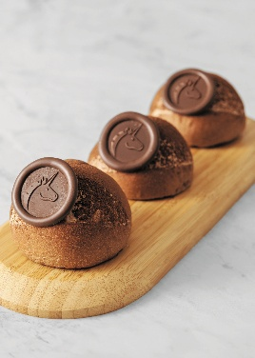 MARITOZZO DE CHOCOLATE

MASSA BRIOCHE
 |  | Gramas | R$/Kg | Custo
 | Tegral Brioche de paris | 1,000 | R$ 20.79 | R$ 20.79
 | Ovos | 300 | R$ 13.77 | R$ 4.13
 | Água gelada | 150 | R$ 0.00 | R$ 0.00
 | Fermento biológico fresco | 250 | R$ 17.00 | R$ 4.25
 |  |  | R$ 0.00 | R$ 0.00
 |  |  | R$ 0.00 | R$ 0.00
...

OVO DE COLHER
VOLTAR
 | OVO DE COLHER Pistache e Frutas Vermelhas

CASCA
 |  | Gramas | R$/Kg | Custo
 | Belcolade Selection Blanc | 250 | R$ 163.48 | R$ 40.87
 | Pistache triturado | 350 | R$ 148.50 | R$ 51.97
 |  |  | R$ 0.00 | R$ 0.00
 | TOTAL DA MASSA | 600 |  | R$ 92.85

MASSA PÃO DE LÓ
...

OVO TRUFADO
VOLTAR
 | 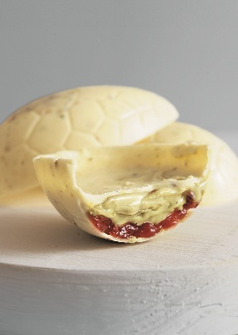 OVO TRUFADO Pistache

MASSA
 |  | Gramas | R$/Kg | Custo
 | Chocolanté Branco | 250 | R$ 77.61 | R$ 19.40
 | Pistache triturado | 200 | R$ 148.50 | R$ 29.70
 |  |  | R$ 0.00 | R$ 0.00
 |  |  | R$ 0.00 | R$ 0.00
 |  |  | R$ 0.00 | R$ 0.00
 |  |  | R$ 0.00 | R$ 0.00
...

COLOMBA BYTES
VOLTAR
 | COLOMBA BYTES |  | 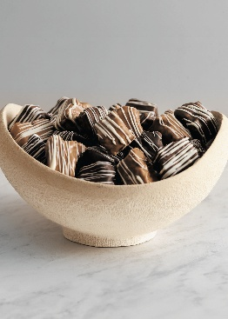

MASSA
 |  | Gramas | R$/Kg | Custo
 | Esponja
 | Farinha de trigo | 1,350 | R$ 4.29 | R$ 5.79
 | Água | 850 | R$ 0.00 | R$ 0.00
 | Fermento biológico fresco | 150 | R$ 17.00 | R$ 2.55
 |  |  | R$ 0.00 | R$ 0.00
 | Reforço
...

TIRAMISÚ
VOLTAR
 | 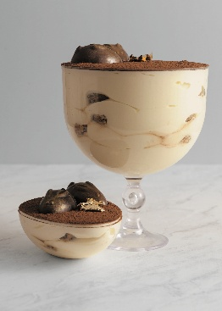 TIRAMISÚ NA TAÇA

CREME BASE
 |  | Gramas | R$/Kg | Custo
 | Deli Cheesecake | 400 | R$ 45.20 | R$ 18.08
 | Gemas pasteurizadas | 90 | R$ 45.00 | R$ 4.05
 | Açúcar refinado | 80 | R$ 3.59 | R$ 0.29
 | Chantypak | 250 | R$ 18.19 | R$ 4.55
 | Carat Supercrem Chocolate Branco com Avelã | 100 | R$ 54.55 | R$ 5.46
 |  |  | R$ 0.00 | R$ 0.00
...

TORTA CRUNCHY
VOLTAR
 | TORTA CRUNCHY Avelã |  | 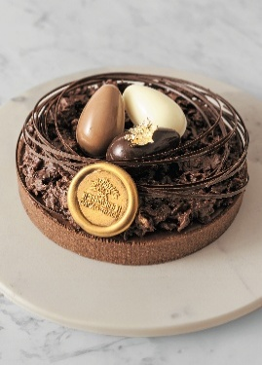

MASSAS
 |  | Gramas | R$/Kg | Custo
 | Massa Brownie
 | Satin Brownie | 1,000 | R$ 20.93 | R$ 20.93
 | Manteiga | 300 | R$ 59.50 | R$ 17.85
 | Água | 300 | R$ 0.00 | R$ 0.00

 | Base Massa Frola
...

COOKIETTONE
VOLTAR
 | COOKIETTONE |  | 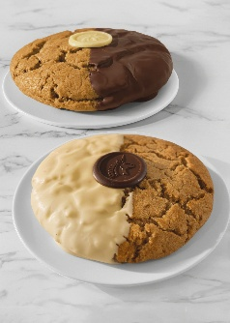

MASSA
 |  | Gramas | R$/Kg | Custo
 | Tegral Panettone Madre | 2,400 | R$ 22.86 | R$ 54.86
 | Manteiga | 720 | R$ 59.50 | R$ 42.84
 | Açúcar mascavo | 600 | R$ 15.78 | R$ 9.47
 | Ovos | 400 | R$ 13.77 | R$ 5.51
 | Fermento químico | 140 | R$ 35.90 | R$ 5.03
 | Carat +Sabor Meio Amargo | 850 | R$ 42.62 | R$ 36.23
...

